类关系与法则
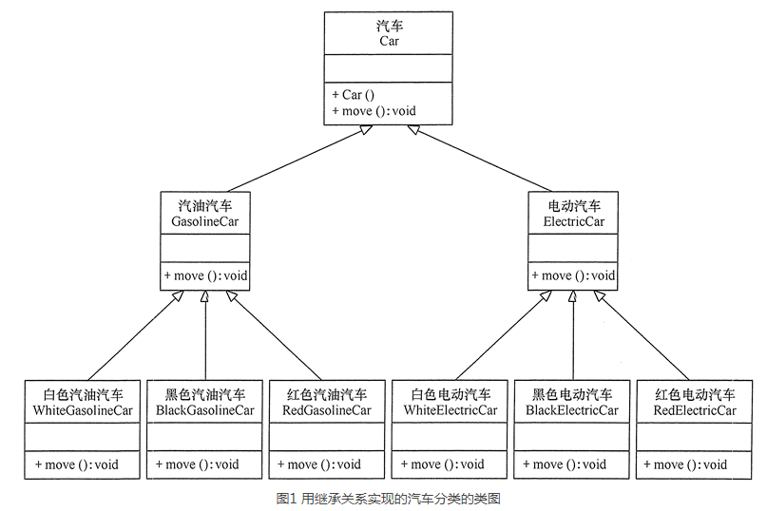
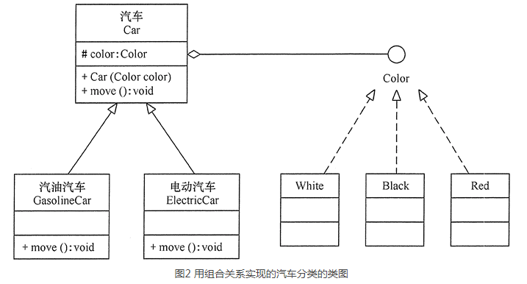
类关系
 | 依赖（虚线箭头）：人 手机 （人中的打电话方法参数是手机，表示用手机打电话）
 | 关联（实线）：老师 学生（类中互相持有实例引用，表示老师教的学生，学生被哪些老师教）
 | 聚合关系（实线空菱形）：has a关系，大学 老师（大学中有老师）
 | 组成关系（实线实菱形）：强聚合关系，头 嘴（头上有嘴，是头的一部分）
 | 泛华关系（实线空三角）：人-学生 人-老师（继承）
 | 实现关系（虚线空三角）：接口-实现

开闭原则：软件实体应当对扩展开放，对修改关闭
 | 接口抽象好之后，调用者只调用该接口做各种事，但接口的实现可以是多种的。即可以任意扩展实现接口，但抽象层不变。
 | 好处：只测试扩展部分即可，原逻辑都没有变化。

里氏替换原则：子类可以扩展父类的功能，但不能改变父类原有的功能。也就是说：子类继承父类时，除添加新的方法完成新增功能外，尽量不要重写父类的方法。
 |  | 父类实例出现的地方，子类都可以替换，不会有问题，因为子类同样具有父类的功能。

依赖倒置原则：高层模块不应该依赖低层模块，两者都应该依赖其抽象；抽象不应该依赖细节，细节应该依赖抽象。要面向接口编程，不要面向实现编程。
 |  | 编写代码调用时，调用抽象接口，而执行时，接口可以用不同的实现类实体来传入，执行不同行为。这样主流程依赖抽象接口，实现也依赖抽象接口。

单一职责原则：单一职责原则规定一个类应该有且仅有一个引起它变化的原因，否则类应该被拆分

接口隔离原则：要求程序员尽量将臃肿庞大的接口拆分成更小的和更具体的接口，让接口中只包含客户感兴趣的方法。一个类对另一个类的依赖应该建立在最小的接口上。
 |  | 不同功能的接口被同一实现类继承并实现，使用接口的人只拿对应接口调用，看不到其他功能。

迪米特法则：如果两个软件实体无须直接通信，那么就不应当发生直接的相互调用，可以通过第三方转发该调用。其目的是降低类之间的耦合度，提高模块的相对独立性。

合成复用原则：它要求在软件复用时，要尽量先使用组合或者聚合等关联关系来实现，其次才考虑使用继承关系来实现。如果要使用继承关系，则必须严格遵循里氏替换原则。

创建型模式
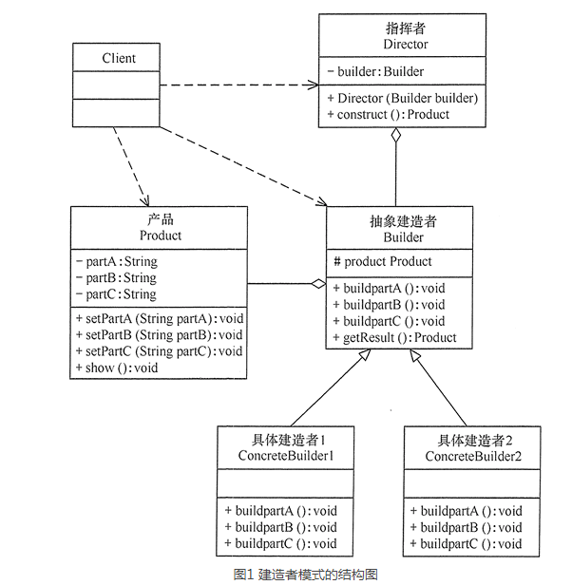
单例模式（Singleton）
 | 懒汉式单例（使用时创建）
 |  | 双检锁+自动回收
 |  |  | 双检锁：第一个判空不加锁，然后加锁后再判空，如果空则创建实例。这样有利于高并发访问性能。
 |  |  | 自动回收：做一个内部静态对象，在析构时将实例回收

 | 饿汉单例（上来就创建）
 |  | 静态局部变量实现：static Singleton instance;需要加锁，避免回收，但效率低下。
 |  | 类静态成员实现：弊端保证不了全局静态成员初始化顺序，可能全局静态A依赖单例时还没有创建，出现问题。
 |  | 增强版本（静态局部对象+全局对象辅助初始化）：用静态局部变量实现，但不加锁。做一个全局静态类对象，构造时调用instance进行构造。这样保证了main之前单线程初始化了静态局部变量。解决了高并发无锁，并且保证单例调用时已经存在。

原形模式（Prototype）
 | 有一个clone的interface，继承后实现clone方法赋值自己，可以快速创建对象（因为有的对象构造过程比较复杂，比如安装操作系统，抓镜像后直接clone更简单）
 | 深克隆，浅克隆

工厂方法模式（FactoryMethod）
 | 简单工厂模式：如果要创建的产品不多，只要一个工厂类就可以完成，这种模式叫“简单工厂模式”，它不属于 GoF 的 23 种经典设计模式，它的缺点是增加新产品时会违背“开闭原则”。
 | 工厂方法模式：具有抽象工厂和抽象产品，这样使用者直接使用抽象接口来创建。如果增加新的工厂和产品不影响原代码，满足开闭原则。
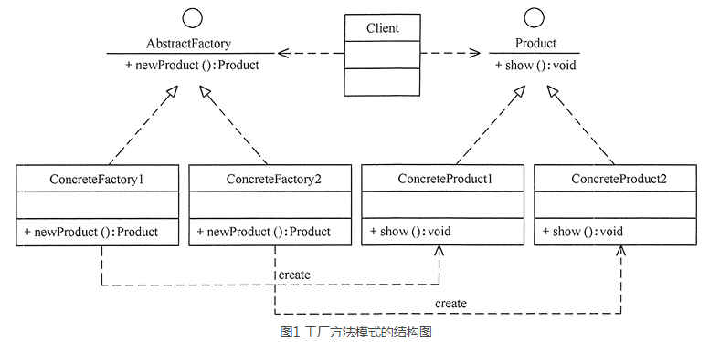

 | 扩展：当需要生成的产品不多且不会增加，一个具体工厂类就可以完成任务时，可删除抽象工厂类。这时工厂方法模式将退化到简单工厂模式

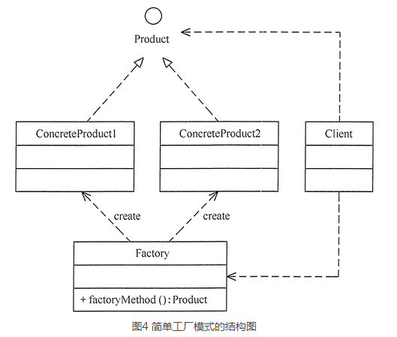

抽象工厂模式（AbstractFactory）
 | 抽象工厂模式是工厂方法模式的升级版本，工厂方法模式只生产一个等级的产品，而抽象工厂模式可生产多个等级的产品。
 | 一个工厂可以生产多类产品，成为产品族。
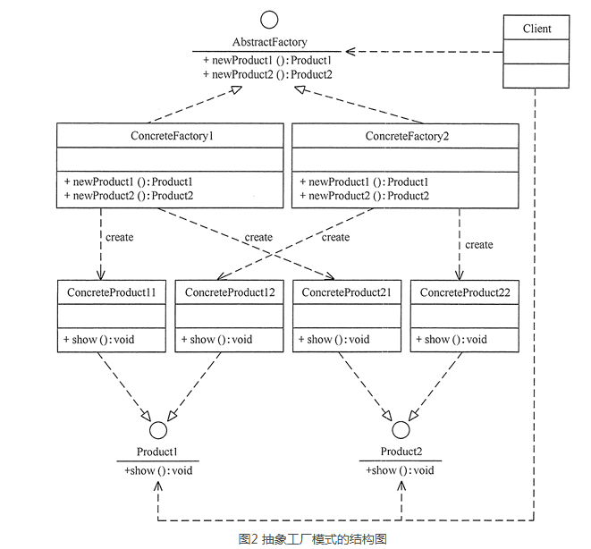

 |  | 扩展：当系统中只存在一个等级结构的产品时，抽象工厂模式将退化到工厂方法模式。

建造者模式（Builder）
 | 它是将一个复杂的对象分解为多个简单的对象，然后一步一步构建而成。它将变与不变相分离，即产品的组成部分是不变的，但每一部分是可以灵活选择的。
 | 建造者（Builder）模式和工厂模式的关注点不同：建造者模式注重零部件的组装过程，而工厂方法模式更注重零部件的创建过程，但两者可以结合使用。

 | 注：构建产品A,B,C是由buildpart来实现的，但整个产品的组成是Director调用Builder的抽象接口构建的，然后返回产品。

